关系图
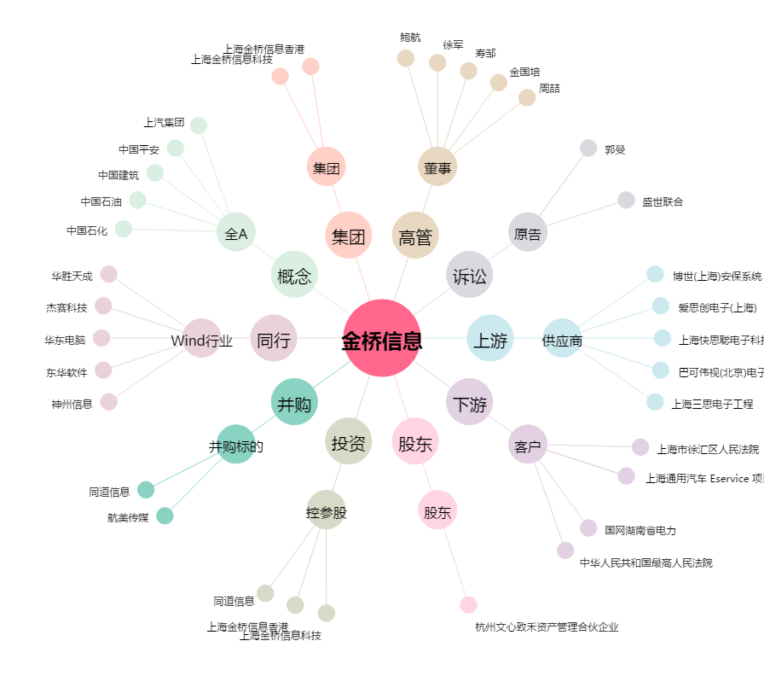
金桥信息[603918.SH] - 关系概览图

